mvc
Control控制层
Model 模型层

Servlet
控制层
Service
业务逻辑层
DAO
数据访问层
与数据库操作的所有代码都在这里定义
DB(数据库)

用户

没数据

JSP (视图)
entity (模型层， 定义)
实体类

View视图层

连接池
Connection1,
Connection2,
Connection2,
连接池(集合)

DB

APP

程序实现思路：
1. 指定“初始化连接数目” 【3】
(App启动时候，就执行创建!)
2. 指定“最大连接数” 【6】
3. 指定“当前使用连接个数” 【不能超出最大连接数】
代码实现：
1. MyPool.java 连接池类，
2. 指定全局参数： 初始化数目、最大连接数、当前连接、 连接池集合
3. 构造函数：循环创建3个连接
4. 写一个创建连接的方法
5. 获取连接
------> 判断： 池中有连接， 直接拿
------> 池中没有连接，
------> 判断，是否达到最大连接数； 达到，抛出异常；没有达到最大连接数，
创建新的连接
6. 释放连接
-------> 连接放回集合中(..)

分页
JSP
后台

servlet 控制层
Service 业务逻辑层
dao 数据访问层
编号 | 名称 | 年龄
1 | Jack | 20
2 | Jack | 21
3 | Jack | 22
4 | Jack | 23
提交：
1. 获取当前页, 封装到pageBean
保存：(
1. 总页数 、总记录数
2. 分页查询到的数据
3. 当前页)
---> 保存封装后的pb对象即可
// 分页查询
public void getAll(PageBean pb){
}
分页查询：
pulic void getAll(PageBean pb){
// 写SQL查询
// 把查到的数据设置到pb中
}
// 统计总记录数
DB
5 | Jack | 24
当前1/10页 首页 上一页 下一页 末页

currentPage=x

分页javabean设计：
public class PageBean{
private int currentPage; //当前页
private int pageCount; // 查询返回的行数
private int totalCount; // 总记录数
private int totalPage; // 总页数
private List pageData; // 分页查询到的数据
}

过滤器
Tomcat

Servlet1:
(设置编码)
IE
http request
过滤器
公用代码

Servlet2:
（设置编码）

JSP

jsp

过滤器：
过滤敏感词汇
Servlet1
Servlet2
直接处理业务
用户
点评：
*****
过滤敏感词汇

NND

评论

list.jsp(登陆后才可以访问)
onLineUser.jsp 在线列表页面
---> 展示在线用户信息
实现：
1. 用list集合保存保存当前登陆用户;
2. 用户退出、session失效
-------> 在线列表记录减少
监听器：
1. 监听servletContext对象创建；
2. 监听session销毁
login.jsp

用户名:
密码：
欢迎你，XXX；退出； 在线列表
 | 编号 | 员工名称 | 年龄
 | 1 | Jack | 20
 | 2 | Jack | 21
 | 3 | Jack | 22
 | 4 | Jack | 23
 | 5 | Jack | 24
登陆
 | 6 | Jack | 25
 | 7 | Jack | 26

http://localhost:8080/day21/login.jsp

LoginFilter: 验证是否登陆
1. 先指定放行的资源，哪些资源不需要拦截：
login.jsp + /login (request对象可以获取)
2. 获取session，从session中获取登陆用户
3. 判断是否为空：
为空， 说明没有登陆， 跳转到登陆
不为空， 已经登陆，放行！
LoginServlet: (/login)
调用service处理登陆业务
IndexServlet:
(判断: 是否登陆)
调用Service查询全部员工

上传
index.jsp

downList

upload.jsp
FileServlet.java
1. 处理文件上传
2. 文件下载
3. 下载
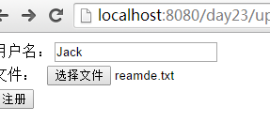

upload

down.jsp |  |  | down
编号 | 文件名 | 操作
1 | r1.txt | 下载
2 | r2.txt | 下载
3 | r3.txt | 下载
4 | r4.txt | 下载
5 | r5.txt | 下载

邮件
邮件发送服务器: smtp.163.com
邮箱账号、密码、邮件发送服务器ip、端口...

用户
发送

邮件接收服务器: pop3.163.com

struts文件上传
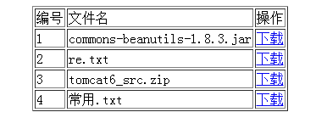
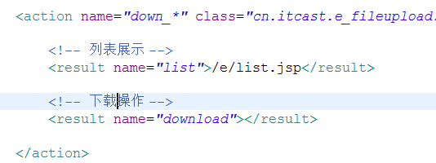
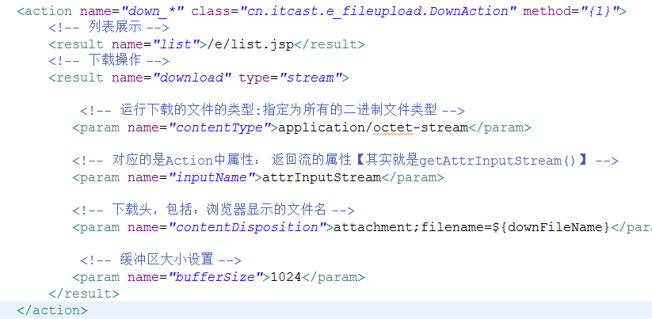
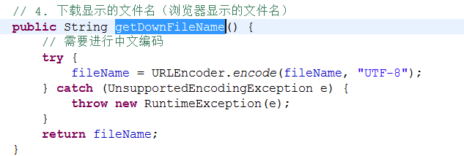
FileUploadAction{
File file1;
String file1FileName;
File file2;
String file2FileName;
}
文件上传表单
文件

<input type=file name=file1>

<input type=file name=file2>

拦截器案例
/WEB/INF/list.jsp
用户
Login.jsp
登陆
UserAction.java
成功
序号 | 编号 | 用户名
1 | 1 | tom1
1 | 1 | tom2
1 | 1 | tom3
1 | 1 | tom4
失败

jump： logn.jsp

值栈
用户
访问
Struts - Action
(struts数据...)
ValueStack

相应

ValueStack

map 栈: 存储映射的数据(域数据)
public class OgnlContext extends Object implements Map{
}
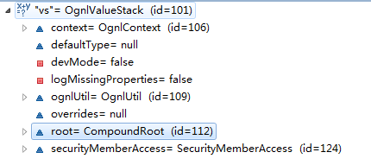

list 栈: 根元素,即action对象及全局属性
public class CompoundRoot extends ArrayList {
}

ValueStack对象

root, 根元素数据 list栈
context, 非根元素数据 map数据

通过push方法设置的对象 root里的一个元素
root = CompoundRoot
Map 对象 【通过vs.set(,,)】 root里的map型元素

Action 对象
数据

key
value
其他代理对象...
key
value
request
reque_da
reque_da

China
cn

根元素
【取值，直接写表达式】

值栈对象
request

session

application
【取值，必须用#】
jsp语法: #request.cn
# = ActionContext.getContext()

attr

parameters

